Sheet1
 | templater driver
 |  | quy tắc 4 bước:

 |  |  |  | viết wd cho bbb dựa trên
 |  |  |  |  | 4core sẽ gọi 4 lần hàm probe
 |  |  |  | implement các bước setting của vi điều khiển trong datasheet.
 |  |  |  | Map src code datasheet và driver

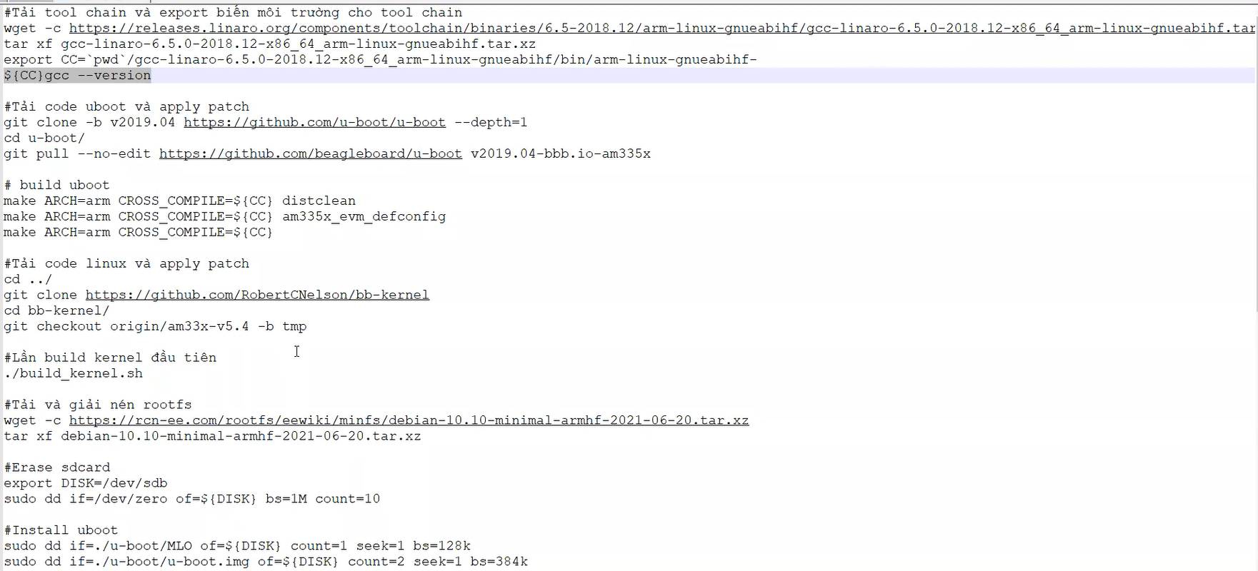

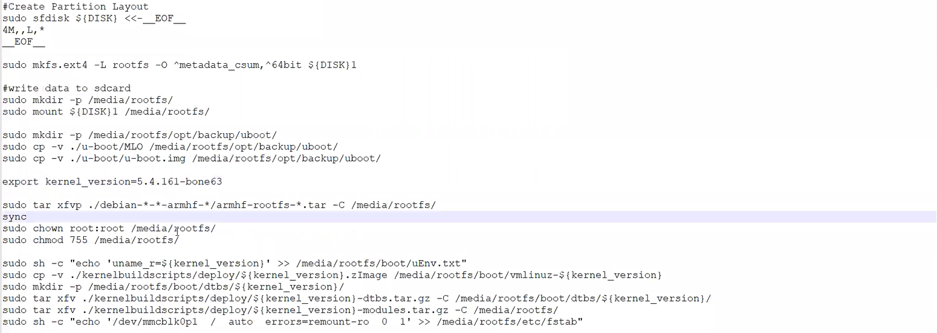

 |  |  | sudo unmount /media/rootfs/

driver thì user và kernel sẽ có các hàm quy chuẩn để giao tiếp riêng, nhưng cơ bản user sẽ thường gọi hàm read/write và kernel sẽ thực hiện thao tác đọc file device và thực hiện các lệnh tương ứng
 | -> SysTem call

protocal driver
platporm driver

